Sheet1
Row Labels | total_members | total_male | total_female | total_houses | female% | male% | Country | All
Iraq | 7,869,862 | 3,432,382 | 4,437,480 | 163,921 | 56.39% | 43.61% |  |  |  |  |  |  |  |  | Row Labels | total_members | total_members | total_male | total_male | total_houses | male% | female%
Lybia | 7,719,390 | 3,327,501 | 4,391,889 | 156,005 | 56.89% | 43.11% | Row Labels | total_members |  | Row Labels | total_room | total_flat | total_house | total_tent | Ibb | 4,201,749 | 59,006,538 | 25,552,478 | 25,552,478 | 1,187,621 | 43.30% | 56.70%
Syria | 19,457,159 | 8,436,522 | 11,020,637 | 389,439 | 56.64% | 43.36% | 2017 | 30,142,186 | 33,454,060 | Iraq | 36,099 | 60,821 | 24,243 | 42,758 | Aden | 4,201,405
Yemen | 23,960,127 | 10,356,073 | 13,604,054 | 478,256 | 56.78% | 43.22% | 2018 | 28,864,352 |  | Lybia | 46,464 | 78,347 | 31,194 | 0 | Khantuman | 4,141,469
Grand Total | 59,006,538 | 25,552,478 | 33,454,060 | 1,187,621 | 56.70% | 43.30% | Grand Total | 59,006,538 |  | Syria | 69,680 | 117,426 | 46,781 | 155,552 | Al Hudaydah | 4,119,537
 |  |  |  |  |  |  |  |  |  | Yemen | 118,456 | 199,573 | 79,507 | 80,720 | Atma | 3,920,683
 |  |  |  |  |  |  |  |  |  | Grand Total | 270,699 | 456,167 | 181,725 | 279,030 | Grand Total | 20,584,843

 |  |  |  |  |  |  |  |  |  |  |  |  |  |  |  |  | 59006538 | 25552478 | 25552478 | 1187621 | 43% | 57%

Dashboard
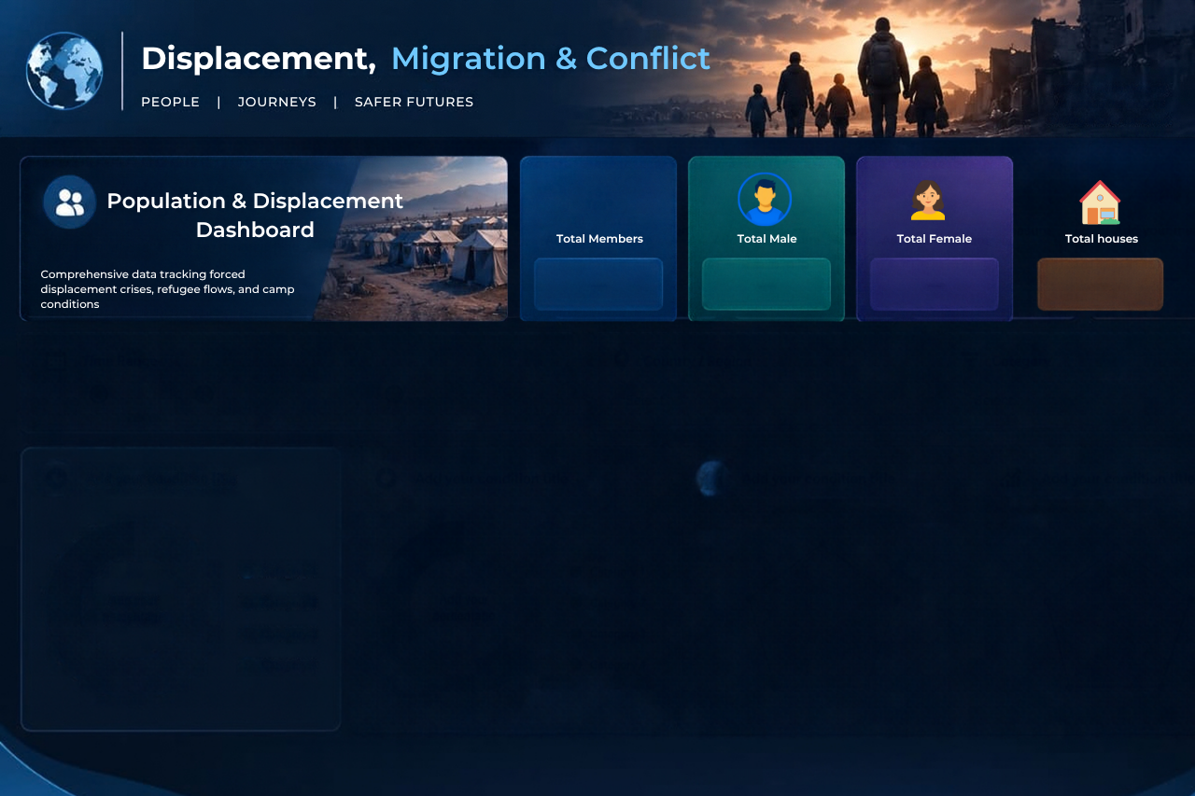
Displaced Population by City
 | Total
Ibb | 4,201,749
Aden | 4,201,405
Khantuman | 4,141,469
Al Hudaydah | 4,119,537
Atma | 3,920,683
Yearly Population Changes
 | Total
2017 | 30,142,186
2018 | 28,864,352
Shelter Types by Country
 | total_room | total_flat | total_house | total_tent
Iraq | 36,099 | 60,821 | 24,243 | 42,758
Lybia | 46,464 | 78,347 | 31,194 | 0
Syria | 69,680 | 117,426 | 46,781 | 155,552
Yemen | 118,456 | 199,573 | 79,507 | 80,720
Population vs Country Distribution
 | total_members | total_male | total_female | total_houses | female% | male%
Iraq | 7,869,862 | 3,432,382 | 4,437,480 | 163,921 | 56.39% | 43.61%
Lybia | 7,719,390 | 3,327,501 | 4,391,889 | 156,005 | 56.89% | 43.11%
Syria | 19,457,159 | 8,436,522 | 11,020,637 | 389,439 | 56.64% | 43.36%
Yemen | 23,960,127 | 10,356,073 | 13,604,054 | 478,256 | 56.78% | 43.22%
1,187,621
33,454,060
25,552,478
59,006,538

